상품제안서
맨도롱제주 골프세트 선블럭+폼클렌징+와이어 골프타올+캘러웨이6구 | 상품코드: S37142

 |  |  |  |  |  |  | 02-713-8555 | www.synergygift.co.kr
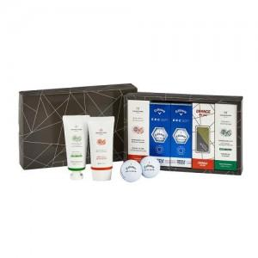

【상세/제작정보】 | <p>※20세트 미만 발주시 최소수량 미만 인쇄비 발생됩니다.</p><p>※100세트 미만 발주시 와이어 골프타올 별도 문의 바랍니다.</p>

【인쇄/포장옵션】 | 실크, 레이저, 스티커, 풀칼라 / 포장지포장

【공급단가】 | 수량 | 10~ | 50~ | 100~ | 300~ | 500~
*VAT별도 | 단가 | 59,670원 | 57,460원 | 55,250원 | 53,040원 | 51,710원

【상품 URL】 | https://www.synergygift.co.kr:443/src/goods_detail.php?gdno=37142

